ธ.ค.69
ข้อมูลผลการดำเนินงานในเชิงสถิติ การตั้งจุดตรวจ จุดสกัด
ประจำปีงบประมาณ พ.ศ. 2569 สถานีตำรวจภูธรลำดวน จังหวัดบุรีรัมย์
ผลการดำเนินในการตั้งจุดตรวจ จุดสกัด
เดือน/ปี | จำนวนตั้งจุด | จำนวนเรียกตรวจ | พบกระทำความผิด | จำนวนออกใบสั่ง | ไม่พบการกระทำผิด | ว่ากล่าว ตักเตือน
 |  | (ราย) | (ราย) | เปรียบเทียบปรับ (ราย) | (ราย) | (ราย)
มกราคม 69 | 30 | 1,800 | 93 | 93 | 1,657 | 50
รวม | 30 | 1,800 | 93 | 93 | 1,657 | 50

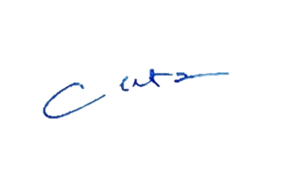
 |  |  |  | ตรวจแล้วถูกต้อง
 |  |  | พ.ต.อ.
 |  |  |  | ( โชคชัย ชำนาญทาง )
 |  |  |  | ผกก.สภ.ลำดวน

